关系图
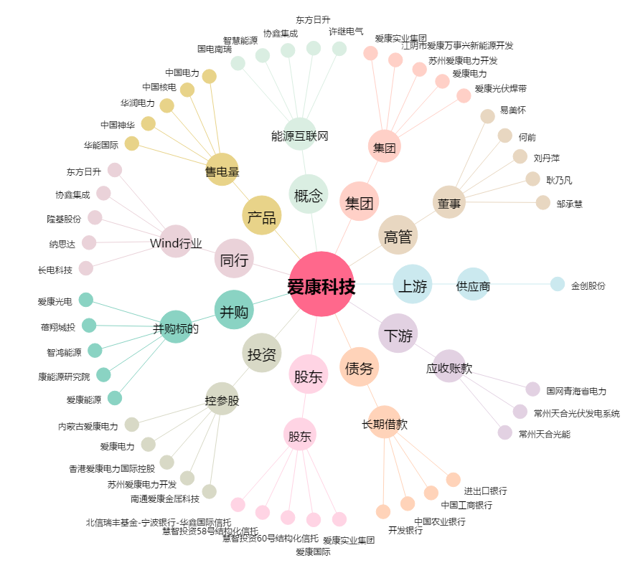
爱康科技[002610.SZ] - 关系概览图

